Đăng nhập
Project Name | XÂY DỰNG NỀN TẢNG GIÁO DỤC TRỰC TUYẾN TÍCH HỢP AI, CỔNG THANH TOÁN VNPAY
Module Code | Đăng nhập
 | Hoàn thành | Lỗi | Chưa kiểm tra | Bị chăn | Tổng số trường hợp thử nghiệm
Round 1 | 15 | 2 | 0 | 0 | 17
Round 2 | 17 | 0 | 0 | 0 | 17
 | 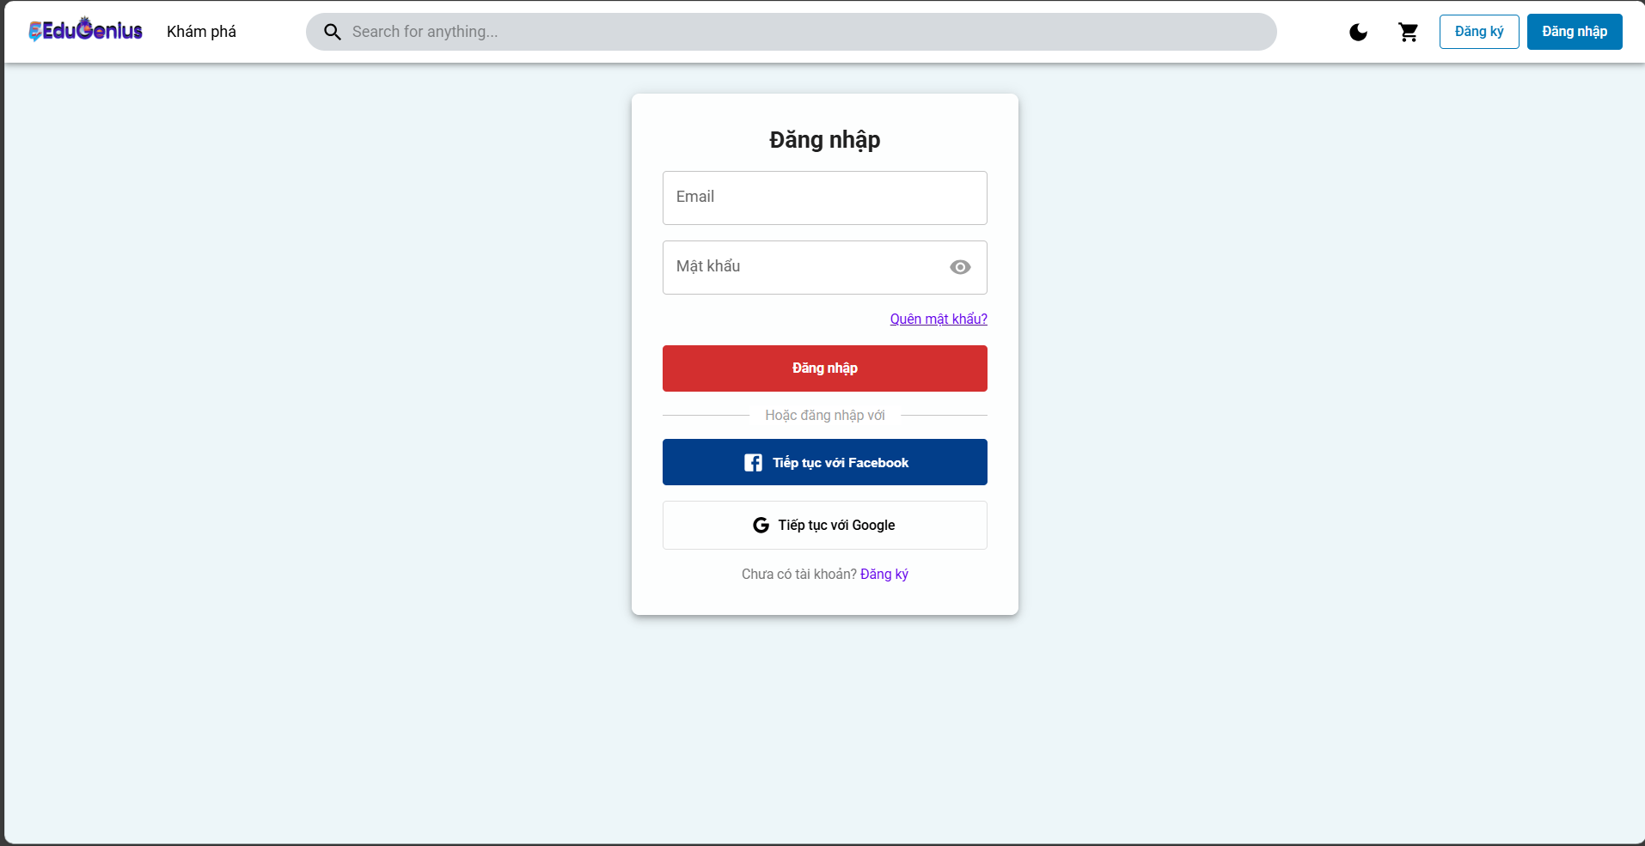
Test Case ID | Mô tả | Hành động | Điều kiện tiên quyết | Kết quả mong đợi | Kết quả thực tế | Kết quả |  |  | Kết quả thực tế | Kết quả |  |  | Chú thích
 |  |  |  |  |  | Vòng 1 |  |  |  | Vòng 2
 |  |  |  |  |  | Trạng thái | Ngày kiểm tra | Người kiểm tra |  | Trạng thái | Ngày kiểm tra | Người kiểm tra
GUI_SHOW ĐĂNG NHẬP
GUI-DN01 | Kiểm tra hiển thị trường nhập liệu (Email) | 1. Truy cập vào trang đăng nhập. 2. Kiểm tra xem trường nhập liệu cho email có hiển thị chính xác không. | Ứng dụng mở trang đăng nhập | Trường nhập liệu cho email hiển thị chính xác. | Trường nhập liệu cho email hiển thị chính xác. | Passed | 27/03/2025 | Triết | Trường nhập liệu cho email hiển thị chính xác. | Passed | 19/04/2025 | Triết
GUI-DN02 | Kiểm tra hiển thị trường nhập liệu (Mật khẩu) | 1. Truy cập vào trang đăng nhập. 2. Kiểm tra xem trường nhập liệu cho mật khẩu có hiển thị chính xác không. | Ứng dụng mở trang đăng nhập | Trường nhập liệu cho mật khẩu hiển thị chính xác. | Trường nhập liệu cho mật khẩu hiển thị chính xác. | Passed | 27/03/2025 | Triết | Trường nhập liệu cho mật khẩu hiển thị chính xác. | Passed | 19/04/2025 | Triết
GUI-DN03 | Kiểm tra hiển thị nút "Đăng nhập" | 1. Truy cập vào trang đăng nhập. 2. Kiểm tra xem nút "Đăng nhập" có hiển thị và có thể nhấn được không. | Ứng dụng mở trang đăng nhập | Nút "Đăng nhập" hiển thị rõ ràng và có thể nhấn được. | Nút "Đăng nhập" hiển thị rõ ràng và có thể nhấn được. | Passed | 27/03/2025 | Triết | Nút "Đăng nhập" hiển thị rõ ràng và có thể nhấn được. | Passed | 19/04/2025 | Triết
GUI-DN04 | Kiểm tra hiển thị nút "Tiếp tục với Facebook" | 1. Truy cập vào trang đăng nhập. 2. Kiểm tra xem nút "Tiếp tục với Facebook" có hiển thị và có thể nhấn được không. | Ứng dụng mở trang đăng nhập | Nút "Tiếp tục với Facebook" hiển thị rõ ràng và có thể nhấn được. | Nút "Tiếp tục với Facebook" hiển thị rõ ràng và có thể nhấn được. | Passed | 27/03/2025 | Triết | Nút "Tiếp tục với Facebook" hiển thị rõ ràng và có thể nhấn được. | Passed | 19/04/2025 | Triết
GUI-DN05 | Kiểm tra hiển thị nút "Tiếp tục với Google" | 1. Truy cập vào trang đăng nhập. 2. Kiểm tra xem nút "Tiếp tục với Google" có hiển thị và có thể nhấn được không. | Ứng dụng mở trang đăng nhập | Nút "Tiếp tục với Google" hiển thị rõ ràng và có thể nhấn được. | Nút "Tiếp tục với Google" hiển thị rõ ràng và có thể nhấn được. | Passed | 27/03/2025 | Triết | Nút "Tiếp tục với Google" hiển thị rõ ràng và có thể nhấn được. | Passed | 19/04/2025 | Triết
GUI-DN06 | Kiểm tra hiển thị liên kết "Quên mật khẩu?" | 1. Truy cập vào trang đăng nhập. 2. Kiểm tra xem liên kết "Quên mật khẩu?" có hiển thị và có thể nhấn được không. | Ứng dụng mở trang đăng nhập | Liên kết "Quên mật khẩu?" hiển thị và có thể nhấn được. | Liên kết "Quên mật khẩu?" hiển thị và có thể nhấn được. | Passed | 27/03/2025 | Triết | Liên kết "Quên mật khẩu?" hiển thị và có thể nhấn được. | Passed | 19/04/2025 | Triết
GUI-DN07 | Kiểm tra hiển thị các thông báo lỗi khi nhập sai thông tin | 1. Nhập email hoặc mật khẩu sai. 2. Nhấn nút "Đăng nhập". | Người dùng nhập thông tin sai | Hệ thống hiển thị thông báo lỗi "Thông tin đăng nhập không hợp lệ". | Hệ thống hiển thị thông báo lỗi "Thông tin đăng nhập không hợp lệ". | Passed | 27/03/2025 | Triết | Hệ thống hiển thị thông báo lỗi "Thông tin đăng nhập không hợp lệ". | Passed | 19/04/2025 | Triết
GUI-DN08 | Kiểm tra hiển thị thông báo "Đang tải" khi thực hiện đăng nhập | 1. Nhấn nút "Đăng nhập" sau khi nhập thông tin hợp lệ. | Người dùng nhập thông tin hợp lệ | Hệ thống hiển thị thông báo "Đang tải" trong quá trình đăng nhập. | Hệ thống hiển thị thông báo "Đang tải" trong quá trình đăng nhập. | Passed | 27/03/2025 | Triết | Hệ thống hiển thị thông báo "Đang tải" trong quá trình đăng nhập. | Passed | 19/04/2025 | Triết
FUNCTION_SHOW ĐĂNG NHẬP
FUN-DN01 | Đăng nhập thành công với thông tin user hợp lệ | 1. Truy cập vào trang đăng nhập. 2. Nhập email và mật khẩu hợp lệ:"email": "trietuser1@gmail.com", "password": "Triet@123",3. Nhấn nút "Đăng nhập". | Người dùng đã đăng ký tài khoản với email và mật khẩu hợp lệ | Hệ thống cho phép người dùng đăng nhập và chuyển hướng đến trang chính | Hệ thống cho phép người dùng đăng nhập và chuyển hướng đến trang chính | Passed | 27/03/2025 | Triết | Hệ thống cho phép người dùng đăng nhập và chuyển hướng đến trang chính | Passed | 19/04/2025 | Triết
FUN-DN02 | Đăng nhập thành công với thông tin admin hợp lệ | 1. Truy cập vào trang đăng nhập. 2. Nhập email và mật khẩu hợp lệ:"email": "trietadmin@gmail.com", "password": "Triet@123",3. Nhấn nút "Đăng nhập". |  | Hệ thống cho phép người dùng đăng nhập và chuyển hướng đến trang chính | Hệ thống cho phép người dùng đăng nhập và chuyển hướng đến trang chính | Passed | 27/03/2025 | Triết | Hệ thống cho phép người dùng đăng nhập và chuyển hướng đến trang chính | Passed | 19/04/2025 | Triết
FUN-DN03 | Đăng nhập thất bại với thông tin sai | 1. Truy cập vào trang đăng nhập. 2. Nhập email và mật khẩu sai:"email": "trietadminfall@gmail.com", "password": "Triet@123fall" 3. Nhấn nút "Đăng nhập". | Người dùng nhập thông tin đăng nhập không đúng | Hệ thống hiển thị thông báo lỗi "Thông tin đăng nhập không hợp lệ". | Hệ thống hiển thị thông báo lỗi "Thông tin đăng nhập không hợp lệ". | Passed | 27/03/2025 | Triết | Hệ thống hiển thị thông báo lỗi "Thông tin đăng nhập không hợp lệ". | Passed | 19/04/2025 | Triết
FUN-DN04 | Đăng nhập với trường email bị bỏ trống | 1. Truy cập vào trang đăng nhập. 2. Để trống trường email và nhập mật khẩu hợp lệ:email": " ", "password": "Triet@123fall" . 3. Nhấn nút "Đăng nhập". | Trường email bị bỏ trống | Hệ thống hiển thị thông báo lỗi yêu cầu người dùng nhập email | Hệ thống hiển thị thông báo lỗi yêu cầu người dùng nhập email | Passed | 27/03/2025 | Triết | Hệ thống hiển thị thông báo lỗi yêu cầu người dùng nhập email | Passed | 19/04/2025 | Triết
FUN-DN05 | Đăng nhập với trường mật khẩu bị bỏ trống | 1. Truy cập vào trang đăng nhập. 2. Nhập email hợp lệ và để trống trường mật khẩu. "trietuser1@gmail.com", "password": " " 3. Nhấn nút "Đăng nhập". | Trường mật khẩu bị bỏ trống | Hệ thống hiển thị thông báo lỗi yêu cầu người dùng nhập mật khẩu | Hệ thống hiển thị thông báo lỗi yêu cầu người dùng nhập mật khẩu | Passed | 27/03/2025 | Triết | Hệ thống hiển thị thông báo lỗi yêu cầu người dùng nhập mật khẩu | Passed | 19/04/2025 | Triết
FUN-DN06 | Đăng nhập với tài khoản chưa đăng ký | 1. Truy cập vào trang đăng nhập. 2. Nhập email chưa đăng ký và mật khẩu. 3. Nhấn nút "Đăng nhập". | Người dùng chưa có tài khoản với email này | Hệ thống hiển thị thông báo lỗi "Tài khoản không tồn tại" | Hệ thống hiển thị thông báo lỗi "Tài khoản không tồn tại" | Passed | 27/03/2025 | Triết | Hệ thống hiển thị thông báo lỗi "Tài khoản không tồn tại" | Passed | 19/04/2025 | Triết
FUN-DN07 | Đăng nhập sau khi đã đăng ký qua Facebook | 1. Truy cập vào trang đăng nhập. 2. Nhấn vào nút "Tiếp tục với Facebook". 3. Xác thực tài khoản Facebook. | Người dùng đã kết nối tài khoản Facebook với hệ thống | Hệ thống đăng nhập người dùng và chuyển hướng đến trang chính | Hệ thống từ chối chuyển hướng | Failed | 27/03/2025 | Triết | Hệ thống đăng nhập người dùng và chuyển hướng đến trang chính | Passed | 19/04/2025 | Triết
FUN-DN08 | Đăng nhập sau khi đã đăng ký qua Google | 1. Truy cập vào trang đăng nhập. 2. Nhấn vào nút "Tiếp tục với Google". 3. Xác thực tài khoản Google. | Người dùng đã kết nối tài khoản Google với hệ thống | Hệ thống đăng nhập người dùng và chuyển hướng đến trang chính | Hệ thống từ chối chuyển hướng | Failed | 27/03/2025 | Triết | Hệ thống đăng nhập người dùng và chuyển hướng đến trang chính | Passed | 19/04/2025 | Triết
FUN-DN09 | Kiểm tra xử lý lỗi khi server gặp sự cố | 1. Truy cập vào trang đăng nhập. 2. Nhập email và mật khẩu hợp lệ. 3. Nhấn nút "Đăng nhập". | Máy chủ gặp sự cố hoặc không phản hồi | Hệ thống hiển thị thông báo lỗi "Lỗi kết nối với máy chủ. Vui lòng thử lại sau." | Hệ thống hiển thị thông báo lỗi "Lỗi kết nối với máy chủ. Vui lòng thử lại sau." | Passed | 27/03/2025 | Triết | Hệ thống hiển thị thông báo lỗi "Lỗi kết nối với máy chủ. Vui lòng thử lại sau." | Passed | 19/04/2025 | Triết

Đăng ký
Project Name | XÂY DỰNG NỀN TẢNG GIÁO DỤC TRỰC TUYẾN TÍCH HỢP AI, CỔNG THANH TOÁN VNPAY
Module Code | Đăng ký
 | Hoàn thành | Lỗi | Chưa kiểm tra | Bị chăn | Tổng số trường hợp thử nghiệm
Round 1 | 19 | 2 | 0 | 0 | 21
Round 2 | 21 | 0 | 0 | 0 | 21
 |  | 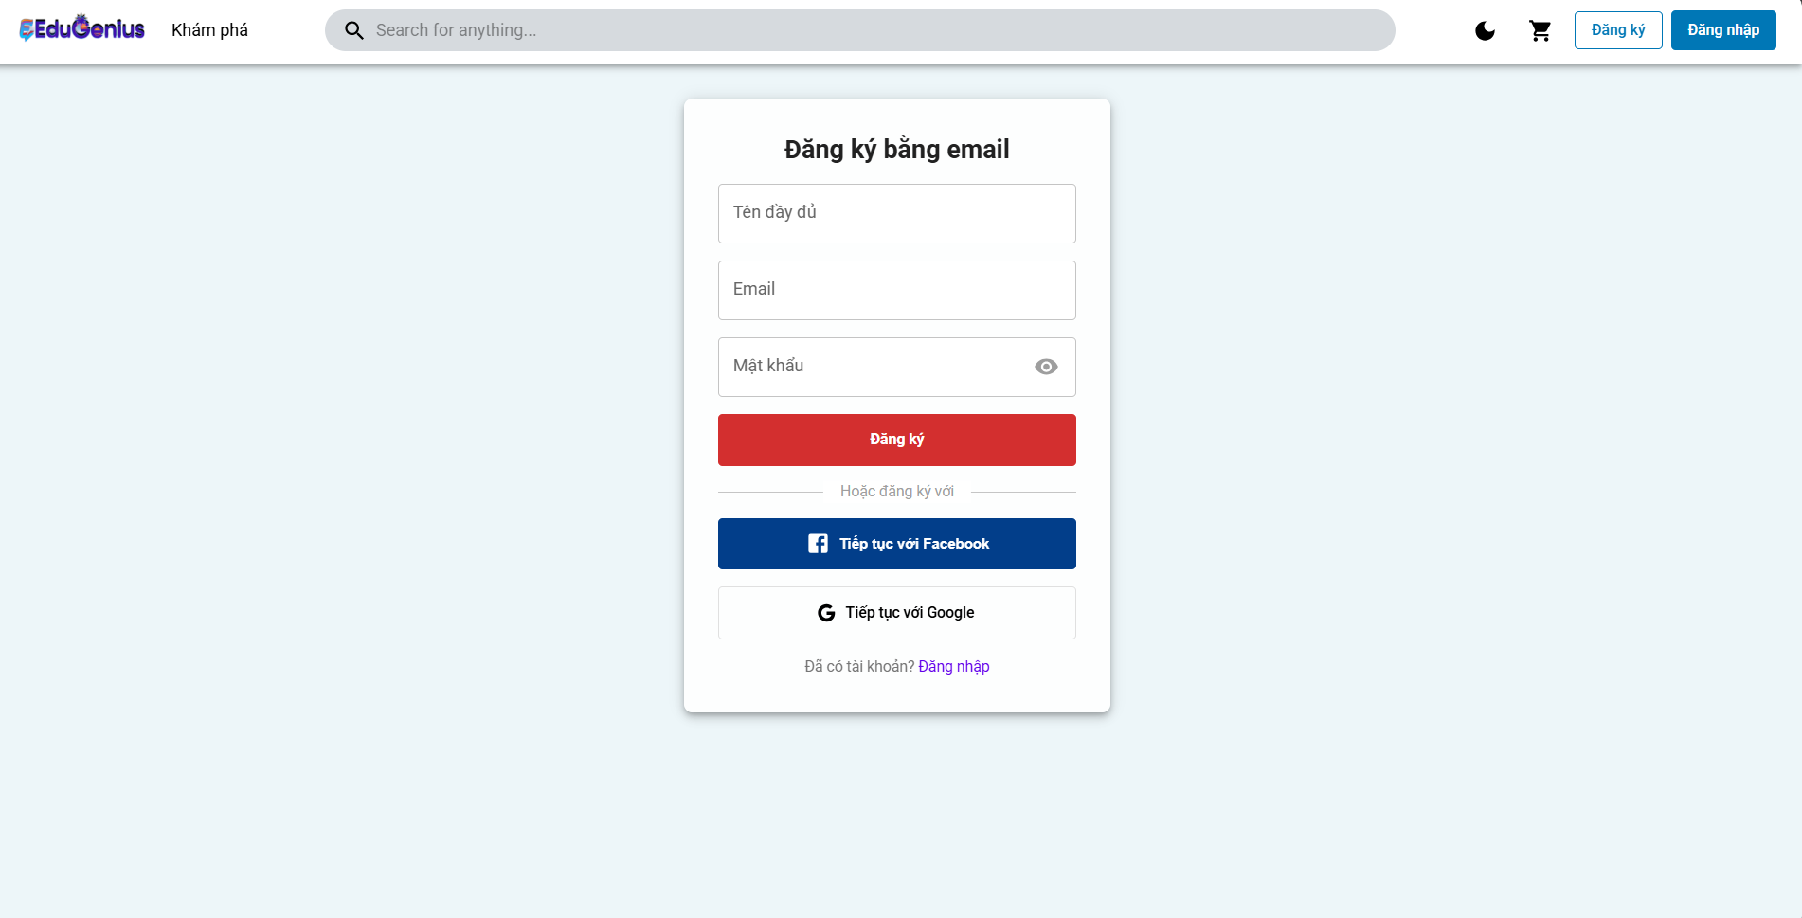
Test Case ID | Mô tả | Hành động | Điều kiện tiên quyết | Kết quả mong đợi | Kết quả thực tế | Kết quả |  |  | Kết quả thực tế | Kết quả |  |  | Chú thích
 |  |  |  |  |  | Vòng 1 |  |  |  | Vòng 2
 |  |  |  |  |  | Trạng thái | Ngày kiểm tra | Người kiểm tra |  | Trạng thái | Ngày kiểm tra | Người kiểm tra
GUI_SHOW ĐĂNG KÝ
GUI-DK01 | Kiểm tra hiển thị trường "Tên đầy đủ" | 1. Truy cập vào trang đăng ký. 2. Kiểm tra xem trường "Tên đầy đủ" có hiển thị và có thể nhập dữ liệu không. 3. Nhập tên đầy đủ: trietuser1. | Ứng dụng mở trang đăng ký | Trường "Tên đầy đủ" hiển thị và có thể nhập dữ liệu đúng.Nhập tên đầy đủ: trietuser1. | Trường "Tên đầy đủ" hiển thị và có thể nhập dữ liệu đúng.Nhập tên đầy đủ: trietuser1. | Passed | 28/03/2025 | Triết | Trường "Tên đầy đủ" hiển thị và có thể nhập dữ liệu đúng.Nhập tên đầy đủ: trietuser1. | Passed | 20/04/2025 | Triết
GUI-DK02 | Kiểm tra hiển thị trường "Email" | 1. Truy cập vào trang đăng ký. 2. Kiểm tra xem trường "Email" có hiển thị và có thể nhập dữ liệu không. 3. Nhập email: trietuser1@gmail.com. | Ứng dụng mở trang đăng ký | Trường "Email" hiển thị và có thể nhập dữ liệu đúng.email: trietuser1@gmail.com. | Trường "Email" hiển thị và có thể nhập dữ liệu đúng.email: trietuser1@gmail.com. | Passed | 28/03/2025 | Triết | Trường "Email" hiển thị và có thể nhập dữ liệu đúng.email: trietuser1@gmail.com. | Passed | 20/04/2025 | Triết
GUI-DK03 | Kiểm tra hiển thị trường "Mật khẩu" | 1. Truy cập vào trang đăng ký. 2. Kiểm tra xem trường "Mật khẩu" có hiển thị và có thể nhập dữ liệu không. 3. Nhập mật khẩu: Triet@123. | Ứng dụng mở trang đăng ký | Trường "Mật khẩu" ẩn/hiện hiển thị và có thể nhập dữ liệu đúng. Triet@123. | Trường "Mật khẩu" ẩn/hiện hiển thị và có thể nhập dữ liệu đúng. Triet@123. | Passed | 28/03/2025 | Triết | Trường "Mật khẩu" ẩn/hiện hiển thị và có thể nhập dữ liệu đúng. Triet@123. | Passed | 20/04/2025 | Triết
GUI-DK04 | Kiểm tra hiển thị nút "Đăng ký" | 1. Truy cập vào trang đăng ký. 2. Kiểm tra xem nút "Đăng ký" có hiển thị và có thể nhấn được không. | Ứng dụng mở trang đăng ký | Nút "Đăng ký" hiển thị rõ ràng và có thể nhấn được. | Nút "Đăng ký" hiển thị rõ ràng và có thể nhấn được. | Passed | 28/03/2025 | Triết | Nút "Đăng ký" hiển thị rõ ràng và có thể nhấn được. | Passed | 20/04/2025 | Triết
GUI-DK05 | Kiểm tra hiển thị nút "Tiếp tục với Facebook" | 1. Truy cập vào trang đăng ký. 2. Kiểm tra xem nút "Tiếp tục với Facebook" có hiển thị và có thể nhấn được không. | Ứng dụng mở trang đăng ký | Nút "Đăng ký" hiển thị rõ ràng và có thể nhấn được. | Nút "Đăng ký" hiển thị rõ ràng và có thể nhấn được. | Passed | 28/03/2025 | Triết | Nút "Đăng ký" hiển thị rõ ràng và có thể nhấn được. | Passed | 20/04/2025 | Triết
GUI-DK06 | Kiểm tra hiển thị nút "Tiếp tục với Google" | 1. Truy cập vào trang đăng ký. 2. Kiểm tra xem nút "Tiếp tục với Google" có hiển thị và có thể nhấn được không. | Ứng dụng mở trang đăng ký | Nút "Tiếp tục với Google" hiển thị và có thể nhấn được. | Nút "Tiếp tục với Google" hiển thị và có thể nhấn được. | Passed | 28/03/2025 | Triết | Nút "Tiếp tục với Google" hiển thị và có thể nhấn được. | Passed | 20/04/2025 | Triết
GUI-DK07 | Kiểm tra hiển thị thông báo lỗi khi nhập email sai định dạng | 1. Truy cập vào trang đăng ký. 2. Nhập email sai định dạng (trietuser1gmail.com) và mật khẩu hợp lệ. 3. Nhấn nút "Đăng ký". | Người dùng nhập email sai định dạng | Hệ thống hiển thị thông báo lỗi "Email không hợp lệ". | Hệ thống hiển thị thông báo lỗi "Email không hợp lệ". | Passed | 28/03/2025 | Triết | Hệ thống hiển thị thông báo lỗi "Email không hợp lệ". | Passed | 20/04/2025 | Triết
GUI-DK08 | Kiểm tra hiển thị thông báo lỗi khi thiếu trường bắt buộc (Tên đầy đủ) | 1. Truy cập vào trang đăng ký. 2. Để trống trường "Tên đầy đủ" và nhấn nút "Đăng ký". | Trường "Tên đầy đủ" bị bỏ trống | Hệ thống hiển thị thông báo lỗi "Tên đầy đủ là bắt buộc". | Hệ thống hiển thị thông báo lỗi "Tên đầy đủ là bắt buộc". | Passed | 28/03/2025 | Triết | Hệ thống hiển thị thông báo lỗi "Tên đầy đủ là bắt buộc". | Passed | 20/04/2025 | Triết
GUI-DK09 | Kiểm tra hiển thị thông báo lỗi khi thiếu email | 1. Truy cập vào trang đăng ký. 2. Để trống trường "Email" và nhấn nút "Đăng ký". | Trường "Email" bị bỏ trống | Hệ thống hiển thị thông báo lỗi "Email là bắt buộc". | Hệ thống hiển thị thông báo lỗi "Email là bắt buộc". | Passed | 28/03/2025 | Triết | Hệ thống hiển thị thông báo lỗi "Email là bắt buộc". | Passed | 20/04/2025 | Triết
GUI-DK10 | Kiểm tra hiển thị thông báo lỗi khi thiếu mật khẩu | 1. Truy cập vào trang đăng ký. 2. Để trống trường "Mật khẩu" và nhấn nút "Đăng ký". | Trường "Mật khẩu" bị bỏ trống | Hệ thống hiển thị thông báo lỗi "Mật khẩu là bắt buộc". | Hệ thống hiển thị thông báo lỗi "Mật khẩu là bắt buộc". | Passed | 28/03/2025 | Triết | Hệ thống hiển thị thông báo lỗi "Mật khẩu là bắt buộc". | Passed | 20/04/2025 | Triết
FUNCTION_SHOW ĐĂNG KÝ
FUNC_DK01 | Đăng ký thành công với dữ liệu hợp lệ | 1. Mở trang Đăng ký. 2. Nhập tên đầy đủ: trietuser1. 3. Nhập email: trietuser1@gmail.com. 4. Nhập mật khẩu: Triet@123. 5. Nhấn nút "Đăng ký". | Người dùng nhập thông tin hợp lệ (Tên, Email, Mật khẩu) | Hệ thống đăng ký thành công và chuyển hướng đến trang chính hoặc trang đăng nhập. | Hệ thống đăng ký thành công và chuyển hướng đến trang chính hoặc trang đăng nhập. | Passed | 28/03/2025 | Triết | Hệ thống đăng ký thành công và chuyển hướng đến trang chính hoặc trang đăng nhập. | Passed | 20/04/2025 | Triết
FUNC_DK02 | Đăng ký thất bại với email đã tồn tại | 1. Mở trang Đăng ký. 2. Nhập tên đầy đủ: trietuser1. 3. Nhập email: trietuser1@gmail.com. 4. Nhập mật khẩu: Triet@123. 5. Nhấn nút "Đăng ký". | Email đã được đăng ký trong hệ thống | Hiển thị thông báo lỗi "Email đã được đăng ký" hoặc "Tài khoản đã tồn tại". | Hiển thị thông báo lỗi "Email đã được đăng ký" hoặc "Tài khoản đã tồn tại". | Passed | 28/03/2025 | Triết | Hiển thị thông báo lỗi "Email đã được đăng ký" hoặc "Tài khoản đã tồn tại". | Passed | 20/04/2025 | Triết
FUNC_DK03 | Đăng ký thất bại khi email không hợp lệ | 1. Mở trang Đăng ký. 2. Nhập tên đầy đủ: trietuser1. 3. Nhập email không hợp lệ (email: trietuser1gmail.com). 4. Nhập mật khẩu: Triet@123. 5. Nhấn nút "Đăng ký". | Email không hợp lệ (sai định dạng) | Hiển thị thông báo lỗi "Email không hợp lệ". | Hiển thị thông báo lỗi "Email không hợp lệ". | Passed | 28/03/2025 | Triết | Hiển thị thông báo lỗi "Email không hợp lệ". | Passed | 20/04/2025 | Triết
FUNC_DK04 | Đăng ký thất bại với mật khẩu quá ngắn | 1. Mở trang Đăng ký. 2. Nhập tên đầy đủ: trietuser1. 3. Nhập email: trietuser1@gmail.com. 4. Nhập mật khẩu ngắn (password: 12345). 5. Nhấn nút "Đăng ký". | Mật khẩu không đủ độ dài (ít nhất 6 ký tự) | Hiển thị thông báo lỗi "Mật khẩu phải có ít nhất 6 ký tự". | Hiển thị thông báo lỗi "Mật khẩu phải có ít nhất 6 ký tự". | Passed | 28/03/2025 | Triết | Hiển thị thông báo lỗi "Mật khẩu phải có ít nhất 6 ký tự". | Passed | 20/04/2025 | Triết
FUNC_DK05 | Đăng ký thất bại khi mật khẩu không đủ mạnh | 1. Mở trang Đăng ký. 2. Nhập tên đầy đủ: trietuser1. 3. Nhập email: trietuser1@gmail.com. 4. Nhập mật khẩu không đủ mạnh (password: 123456). 5. Nhấn nút "Đăng ký". | Mật khẩu thiếu ký tự đặc biệt hoặc chữ hoa | Hiển thị thông báo lỗi "Mật khẩu phải có ít nhất một ký tự đặc biệt và một chữ hoa". | Hiển thị thông báo lỗi "Mật khẩu phải có ít nhất một ký tự đặc biệt và một chữ hoa". | Passed | 28/03/2025 | Triết | Hiển thị thông báo lỗi "Mật khẩu phải có ít nhất một ký tự đặc biệt và một chữ hoa". | Passed | 20/04/2025 | Triết
FUNC_DK06 | Đăng ký thất bại khi mật khẩu và xác nhận mật khẩu không khớp | 1. Mở trang Đăng ký. 2. Nhập tên đầy đủ: trietuser1. 3. Nhập email: trietuser1@gmail.com. 4. Nhập mật khẩu (password: Triet@123). 5. Nhập xác nhận mật khẩu khác (password: Triet@124). 6. Nhấn nút "Đăng ký". | Mật khẩu và xác nhận mật khẩu không khớp | Hiển thị thông báo lỗi "Mật khẩu và xác nhận mật khẩu không khớp". | Hiển thị thông báo lỗi "Mật khẩu và xác nhận mật khẩu không khớp". | Passed | 28/03/2025 | Triết | Hiển thị thông báo lỗi "Mật khẩu và xác nhận mật khẩu không khớp". | Passed | 20/04/2025 | Triết
FUNC_DK07 | Đăng ký thất bại khi thiếu trường bắt buộc (Tên đầy đủ) | 1. Mở trang Đăng ký. 2. Để trống trường Tên đầy đủ và nhấn nút "Đăng ký". | Trường "Tên đầy đủ" bị bỏ trống | Hiển thị thông báo lỗi "Tên đầy đủ là bắt buộc". | Hiển thị thông báo lỗi "Tên đầy đủ là bắt buộc". | Passed | 28/03/2025 | Triết | Hiển thị thông báo lỗi "Tên đầy đủ là bắt buộc". | Passed | 20/04/2025 | Triết
FUNC_DK08 | Đăng ký thất bại khi thiếu email | 1. Mở trang Đăng ký. 2. Để trống trường Email và nhấn nút "Đăng ký". | Trường "Email" bị bỏ trống | Hiển thị thông báo lỗi "Email là bắt buộc". | Hiển thị thông báo lỗi "Email là bắt buộc". | Passed | 28/03/2025 | Triết | Hiển thị thông báo lỗi "Email là bắt buộc". | Passed | 20/04/2025 | Triết
FUNC_DK09 | Đăng ký thất bại khi thiếu mật khẩu | 1. Mở trang Đăng ký. 2. Để trống trường Mật khẩu và nhấn nút "Đăng ký". | Trường "Mật khẩu" bị bỏ trống | Hiển thị thông báo lỗi "Mật khẩu là bắt buộc". | Hiển thị thông báo lỗi "Mật khẩu là bắt buộc". | Passed | 28/03/2025 | Triết | Hiển thị thông báo lỗi "Mật khẩu là bắt buộc". | Passed | 20/04/2025 | Triết
FUNC_DK10 | Đăng ký thành công khi sử dụng tài khoản mạng xã hội (Facebook) | 1. Mở trang Đăng ký. 2. Nhấn vào nút "Tiếp tục với Facebook". 3. Xác thực tài khoản Facebook. | Người dùng đã kết nối tài khoản Facebook với hệ thống | Hệ thống đăng ký thành công và chuyển hướng đến trang chính. | Truy Cập bị từ chối | Fail | 28/03/2025 | Triết | Hệ thống đăng ký thành công và chuyển hướng đến trang chính. | Passed | 20/04/2025 | Triết
FUNC_DK11 | Đăng ký thành công khi sử dụng tài khoản mạng xã hội (Google) | 1. Mở trang Đăng ký. 2. Nhấn vào nút "Tiếp tục với Facebook". 3. Xác thực tài khoản Google. | Người dùng đã kết nối tài khoản Google với hệ thống | Hệ thống đăng ký thành công và chuyển hướng đến trang chính. | Truy Cập bị từ chối | Fail | 28/03/2025 | Triết | Hệ thống đăng ký thành công và chuyển hướng đến trang chính. | Passed | 20/04/2025 | Triết

Quên mật khẩu
Project Name
Module Code | Quên mật khẩu
 | Hoàn thành | Lỗi | Chưa kiểm tra | Bị chăn | Tổng số trường hợp thử nghiệm
Round 1 | 9 | 1 | 0 | 0 | 10
Round 2 | 10 | 0 | 0 | 0 | 10
 |  | 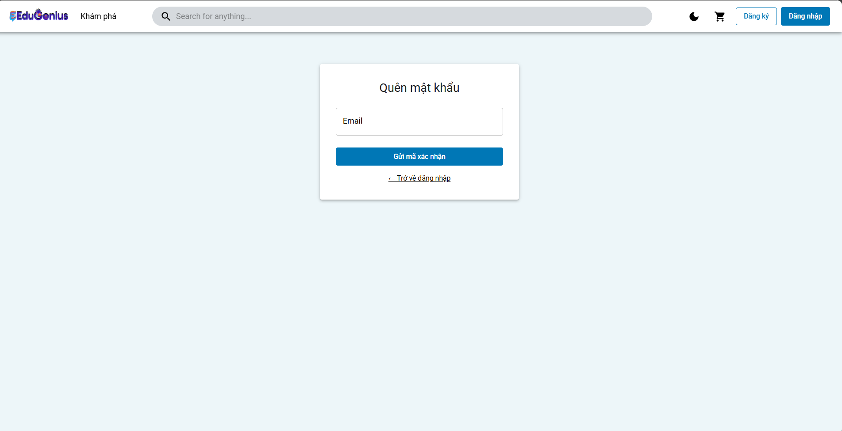
Test Case ID | Mô tả | Hành động | Điều kiện tiên quyết | Kết quả mong đợi | Kết quả thực tế | Kết quả |  |  | Kết quả thực tế | Kết quả |  |  | Chú thích
 |  |  |  |  |  | Vòng 1 |  |  |  | Vòng 2
 |  |  |  |  |  | Trạng thái | Ngày kiểm tra | Người kiểm tra |  | Trạng thái | Ngày kiểm tra | Người kiểm tra
GUI_SHOW Quên mật khẩu
GUI-QMK01 | Kiểm tra hiển thị trường "Email" | 1. Truy cập vào trang Quên mật khẩu. 2. Kiểm tra xem trường "Email" có hiển thị chính xác không. 3. Nhập email: trietuser1@gmail.com. | Ứng dụng mở trang Quên mật khẩu | Trường "Email" hiển thị chính xác và có thể nhập dữ liệu. | Trường "Email" hiển thị chính xác và có thể nhập dữ liệu. | Passed | 27/03/2025 | Triết | Trường "Email" hiển thị chính xác và có thể nhập dữ liệu. | Passed | 20/04/2025 | Triết
GUI-QMK02 | Kiểm tra hiển thị nút "Gửi mã xác nhận" | 1. Truy cập vào trang Quên mật khẩu. 2. Kiểm tra xem nút "Gửi mã xác nhận" có hiển thị và có thể nhấn được không. | Ứng dụng mở trang Quên mật khẩu | Nút "Gửi mã xác nhận" hiển thị rõ ràng và có thể nhấn được. | Nút "Gửi mã xác nhận" hiển thị rõ ràng và có thể nhấn được. | Passed | 27/03/2025 | Triết | Nút "Gửi mã xác nhận" hiển thị rõ ràng và có thể nhấn được. | Passed | 20/04/2025 | Triết
GUI-QMK03 | Kiểm tra hiển thị liên kết "Trở về đăng nhập" | 1. Truy cập vào trang Quên mật khẩu. 2. Kiểm tra xem liên kết "Trở về đăng nhập" có hiển thị và có thể nhấn được không. | Ứng dụng mở trang Quên mật khẩu | Liên kết "Trở về đăng nhập" hiển thị rõ ràng và có thể nhấn được. | Liên kết "Trở về đăng nhập" hiển thị rõ ràng và có thể nhấn được. | Passed | 27/03/2025 | Triết | Liên kết "Trở về đăng nhập" hiển thị rõ ràng và có thể nhấn được. | Passed | 20/04/2025 | Triết
GUI-QMK04 | Kiểm tra hiển thị thông báo lỗi khi nhập email không hợp lệ | 1. Truy cập vào trang Quên mật khẩu. 2. Nhập email không hợp lệ (trietuser1gmail.com) và nhấn nút "Gửi mã xác nhận". | Người dùng nhập email sai định dạng | Hệ thống hiển thị thông báo lỗi "Email không hợp lệ". | Hệ thống hiển thị thông báo lỗi "Email không hợp lệ". | Passed | 27/03/2025 | Triết | Hệ thống hiển thị thông báo lỗi "Email không hợp lệ". | Passed | 20/04/2025 | Triết
GUI-QMK05 | Kiểm tra hiển thị thông báo lỗi khi không nhập email | 1. Truy cập vào trang Quên mật khẩu. 2. Để trống trường Email và nhấn nút "Gửi mã xác nhận". | Trường "Email" bị bỏ trống | Hệ thống hiển thị thông báo lỗi "Email là bắt buộc". | Hệ thống hiển thị thông báo lỗi "Email là bắt buộc". | Passed | 27/03/2025 | Triết | Hệ thống hiển thị thông báo lỗi "Email là bắt buộc". | Passed | 20/04/2025 | Triết
GUI-QMK06 | Kiểm tra hiển thị thông báo lỗi khi email chưa đăng ký | 1. Truy cập vào trang Quên mật khẩu. 2. Nhập email chưa đăng ký (trietuser2@gmail.com) và nhấn nút "Gửi mã xác nhận". | Email chưa được đăng ký trong hệ thống | Hệ thống hiển thị thông báo lỗi "Email chưa được đăng ký". | Hệ thống hiển thị thông báo lỗi "Email chưa được đăng ký". | Passed | 27/03/2025 | Triết | Hệ thống hiển thị thông báo lỗi "Email chưa được đăng ký". | Passed | 20/04/2025 | Triết
FUNCTION_SHOW Quên mật khẩu
FUNC_TCQMK01 | Quên mật khẩu thành công với email hợp lệ | 1. Truy cập vào trang Quên mật khẩu. 2. Nhập email hợp lệ: trietuser1@gmail.com. 3. Nhấn nút "Gửi mã xác nhận". | Người dùng đã đăng ký tài khoản với email hợp lệ | Hệ thống gửi mã xác nhận thành công đến email và chuyển hướng người dùng. | Hệ thống gửi mã xác nhận thành công đến email và chuyển hướng người dùng. | Passed | 27/03/2025 | Triết | Hệ thống gửi mã xác nhận thành công đến email và chuyển hướng người dùng. | Passed | 20/04/2025 | Triết
FUNC_TCQMK02 | Quên mật khẩu thất bại với email không hợp lệ | 1. Truy cập vào trang Quên mật khẩu. 2. Nhập email không hợp lệ (trietuser1gmail.com). 3. Nhấn nút "Gửi mã xác nhận". | Email không hợp lệ (sai định dạng) | Hệ thống hiển thị thông báo lỗi "Email không hợp lệ". | Hệ thống hiển thị thông báo lỗi "Email không hợp lệ". | Passed | 27/03/2025 | Triết | Hệ thống hiển thị thông báo lỗi "Email không hợp lệ". | Passed | 20/04/2025 | Triết
FUNC_TCQMK03 | Quên mật khẩu thất bại khi email chưa đăng ký | 1. Truy cập vào trang Quên mật khẩu. 2. Nhập email chưa đăng ký (trietuser2@gmail.com). 3. Nhấn nút "Gửi mã xác nhận". | Email chưa được đăng ký trong hệ thống | Hệ thống hiển thị thông báo lỗi "Email chưa được đăng ký". | Hệ thống hiển thị thông báo lỗi "Email chưa được đăng ký". | Passed | 27/03/2025 | Triết | Hệ thống hiển thị thông báo lỗi "Email chưa được đăng ký". | Passed | 20/04/2025 | Triết
FUNC_TCQMK04 | Quên mật khẩu thất bại khi thiếu trường email | 1. Truy cập vào trang Quên mật khẩu. 2. Để trống trường email và nhấn nút "Gửi mã xác nhận". | Trường email bị bỏ trống | Hệ thống hiển thị thông báo lỗi "Email là bắt buộc". | Hệ thống không hiển thị thông báo lỗi "Email là bắt buộc". | Failed | 27/03/2025 | Triết | Hệ thống hiển thị thông báo lỗi "Email là bắt buộc". | Passed | 20/04/2025 | Triết

Đăng ký khoá học
Project Name
Module Code | Đăng ký khoá học
 | Hoàn thành | Lỗi | Chưa kiểm tra | Bị chăn | Tổng số trường hợp thử nghiệm
Round 1 | 9 | 1 | 0 | 0 | 10
Round 2 | 10 | 0 | 0 | 0 | 10
 |  | 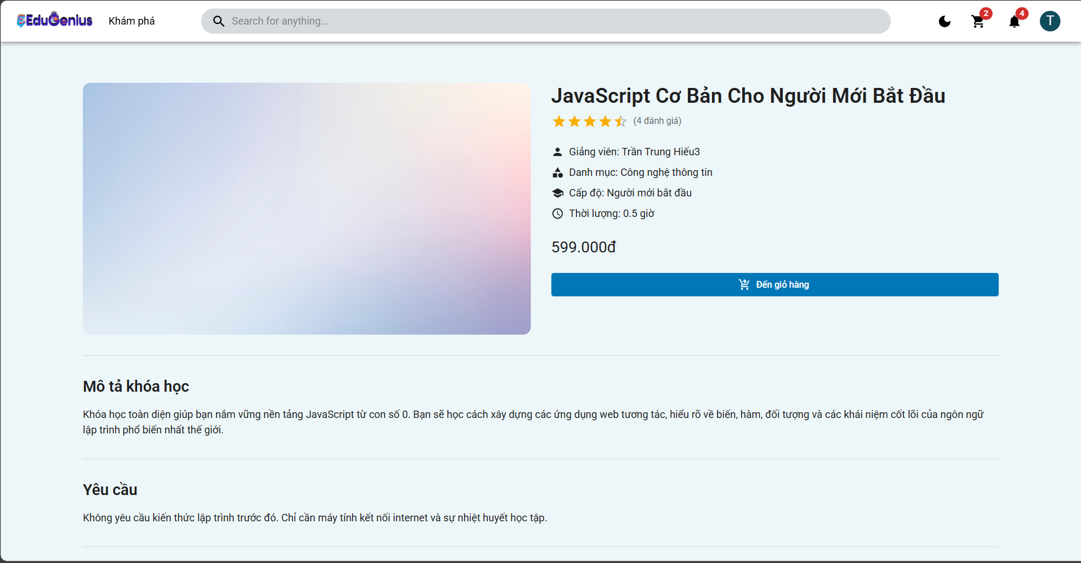
Test Case ID | Mô tả | Hành động | Điều kiện tiên quyết | Kết quả mong đợi | Kết quả thực tế | Kết quả |  |  |  | Kết quả |  |  | Chú thích
 |  |  |  |  |  | Vòng 1 |  |  |  | Vòng 2
 |  |  |  |  |  | Trạng thái | Ngày kiểm tra | Người kiểm tra |  | Trạng thái | Ngày kiểm tra | Người kiểm tra
GUI_SHOW Đăng ký khoá học
GUI-DKKH01 | Kiểm tra hiển thị thông tin khóa học | 1. Truy cập vào trang chi tiết khóa học. 2. Kiểm tra xem các thông tin như tên khóa học, giảng viên, giá, thời gian có hiển thị đúng không. | Khóa học đã được tạo trong hệ thống | Các thông tin khóa học được hiển thị chính xác: tên, giảng viên, giá, thời gian. | Các thông tin khóa học được hiển thị chính xác: tên, giảng viên, giá, thời gian. | Passed | 29/03/2025 | Triết | Các thông tin khóa học được hiển thị chính xác: tên, giảng viên, giá, thời gian. | Passed | 19/04/2025 | Triết
GUI-DKKH02 | Kiểm tra hiển thị nút "Đến giỏ hàng" | 1. Truy cập vào trang chi tiết khóa học. 2. Kiểm tra xem nút "Đến giỏ hàng" có hiển thị và có thể nhấn được không. | Khóa học có thể được thêm vào giỏ hàng | Nút "Đến giỏ hàng" hiển thị và có thể nhấn được. | Nút "Đến giỏ hàng" hiển thị và có thể nhấn được. | Passed | 29/03/2025 | Triết | Nút "Đến giỏ hàng" hiển thị và có thể nhấn được. | Passed | 19/04/2025 | Triết
GUI-DKKH03 | Kiểm tra hiển thị thông tin mô tả khóa học | 1. Truy cập vào trang chi tiết khóa học. 2. Kiểm tra xem thông tin mô tả khóa học có hiển thị đúng không. | Khóa học có mô tả chi tiết | Thông tin mô tả khóa học hiển thị chính xác. | Thông tin mô tả khóa học hiển thị chính xác. | Passed | 29/03/2025 | Triết | Thông tin mô tả khóa học hiển thị chính xác. | Passed | 19/04/2025 | Triết
GUI-DKKH04 | Kiểm tra hiển thị thông tin yêu cầu khóa học | 1. Truy cập vào trang chi tiết khóa học. 2. Kiểm tra xem yêu cầu tham gia khóa học có hiển thị đúng không. | Khóa học có yêu cầu tham gia | Thông tin yêu cầu khóa học hiển thị đúng. | Thông tin yêu cầu khóa học hiển thị đúng. | Passed | 29/03/2025 | Triết | Thông tin yêu cầu khóa học hiển thị đúng. | Passed | 19/04/2025 | Triết
FUNCTION_SHOW Đăng ký khoá học
FUN-DKKH01 | Lấy danh sách khóa học của người dùng (Thành công) | 1. Người dùng gửi yêu cầu GET đến endpoint /enrollments. 2. Cung cấp email hợp lệ của người dùng đã đăng nhập. 3. Hệ thống trả về danh sách khóa học đã đăng ký. | Người dùng đã đăng nhập vào hệ thống và có quyền truy cập vào khóa học. | Hệ thống trả về mã trạng thái 200 OK và danh sách khóa học đã đăng ký của người dùng. | Hệ thống trả về mã trạng thái 404 Not Found và thông báo "Người dùng không tồn tại". | Failed | 29/03/2025 | Triết | Hệ thống trả về mã trạng thái 200 OK và danh sách khóa học đã đăng ký của người dùng. | Passed | 19/04/2025 | Triết
FUN-DKKH02 | Người dùng không tồn tại | 1. Người dùng gửi yêu cầu GET đến endpoint /enrollments. 2. Cung cấp email của người dùng không tồn tại trong cơ sở dữ liệu. | Người dùng cung cấp email không tồn tại trong hệ thống. | Hệ thống trả về mã trạng thái 404 Not Found và thông báo "Người dùng không tồn tại". | Hệ thống trả về mã trạng thái 404 Not Found và thông báo "Người dùng không tồn tại". | Passed | 29/03/2025 | Triết | Hệ thống trả về mã trạng thái 404 Not Found và thông báo "Người dùng không tồn tại". | Passed | 19/04/2025 | Triết
FUN-DKKH03 | Người dùng không có khóa học đã đăng ký | 1. Người dùng gửi yêu cầu GET đến endpoint /enrollments. 2. Cung cấp email của người dùng đã đăng nhập nhưng không có khóa học đã đăng ký. | Người dùng đã đăng nhập vào hệ thống và không có khóa học đã đăng ký. | Hệ thống trả về mã trạng thái 200 OK và mảng rỗng [], thông báo "Không có khóa học nào đã đăng ký". | Hệ thống trả về mã trạng thái 200 OK và mảng rỗng [], thông báo "Không có khóa học nào đã đăng ký". | Passed | 29/03/2025 | Triết | Hệ thống trả về mã trạng thái 200 OK và mảng rỗng [], thông báo "Không có khóa học nào đã đăng ký". | Passed | 19/04/2025 | Triết
FUN-DKKH04 | Lỗi hệ thống khi truy vấn cơ sở dữ liệu | 1. Người dùng gửi yêu cầu GET đến endpoint /enrollments. 2. Mô phỏng lỗi cơ sở dữ liệu (Ngắt kết nối db). 3. Kiểm tra phản hồi lỗi. | Hệ thống gặp lỗi trong quá trình truy vấn cơ sở dữ liệu. | Hệ thống trả về mã trạng thái 500 Internal Server Error và thông báo "Đã xảy ra lỗi trong quá trình xử lý yêu cầu". | Hệ thống trả về mã trạng thái 500 Internal Server Error và thông báo "Đã xảy ra lỗi trong quá trình xử lý yêu cầu". | Passed | 29/03/2025 | Triết | Hệ thống trả về mã trạng thái 500 Internal Server Error và thông báo "Đã xảy ra lỗi trong quá trình xử lý yêu cầu". | Passed | 19/04/2025 | Triết
FUN-DKKH05 | Lỗi xác thực khi không có quyền truy cập | 1. Người dùng gửi yêu cầu GET đến endpoint /enrollments. 2. Không cung cấp token hợp lệ trong header hoặc token đã hết hạn. 3. Kiểm tra phản hồi lỗi. | Người dùng chưa đăng nhập hoặc token hết hạn. | Hệ thống trả về mã trạng thái 401 Unauthorized và thông báo "Không có quyền truy cập". | Hệ thống trả về mã trạng thái 401 Unauthorized và thông báo "Không có quyền truy cập". | Passed | 29/03/2025 | Triết | Hệ thống trả về mã trạng thái 401 Unauthorized và thông báo "Không có quyền truy cập". | Failed | 19/04/2025 | Triết
FUN-DKKH06 | Lỗi khi không có thông tin người dùng trong request | 1. Người dùng gửi yêu cầu GET đến endpoint /enrollments. 2. Thực hiện yêu cầu mà không có thông tin người dùng (người dùng chưa đăng nhập hoặc token bị thiếu). | Người dùng không cung cấp thông tin người dùng hợp lệ trong request. | Hệ thống trả về mã trạng thái 400 Bad Request và thông báo lỗi "Thông tin người dùng không hợp lệ". | Hệ thống trả về mã trạng thái 400 Bad Request và thông báo lỗi "Thông tin người dùng không hợp lệ". | Passed | 29/03/2025 | Triết | Hệ thống trả về mã trạng thái 400 Bad Request và thông báo lỗi "Thông tin người dùng không hợp lệ". | Passed | 19/04/2025 | Triết

Đánh giá
Project Name
Module Code | Đánh giá
 | Hoàn thành | Lỗi | Chưa kiểm tra | Bị chăn | Tổng số trường hợp thử nghiệm
Round 1 | 16 | 0 | 0 | 0 | 16
Round 2 | 16 | 0 | 0 | 0 | 16
 | 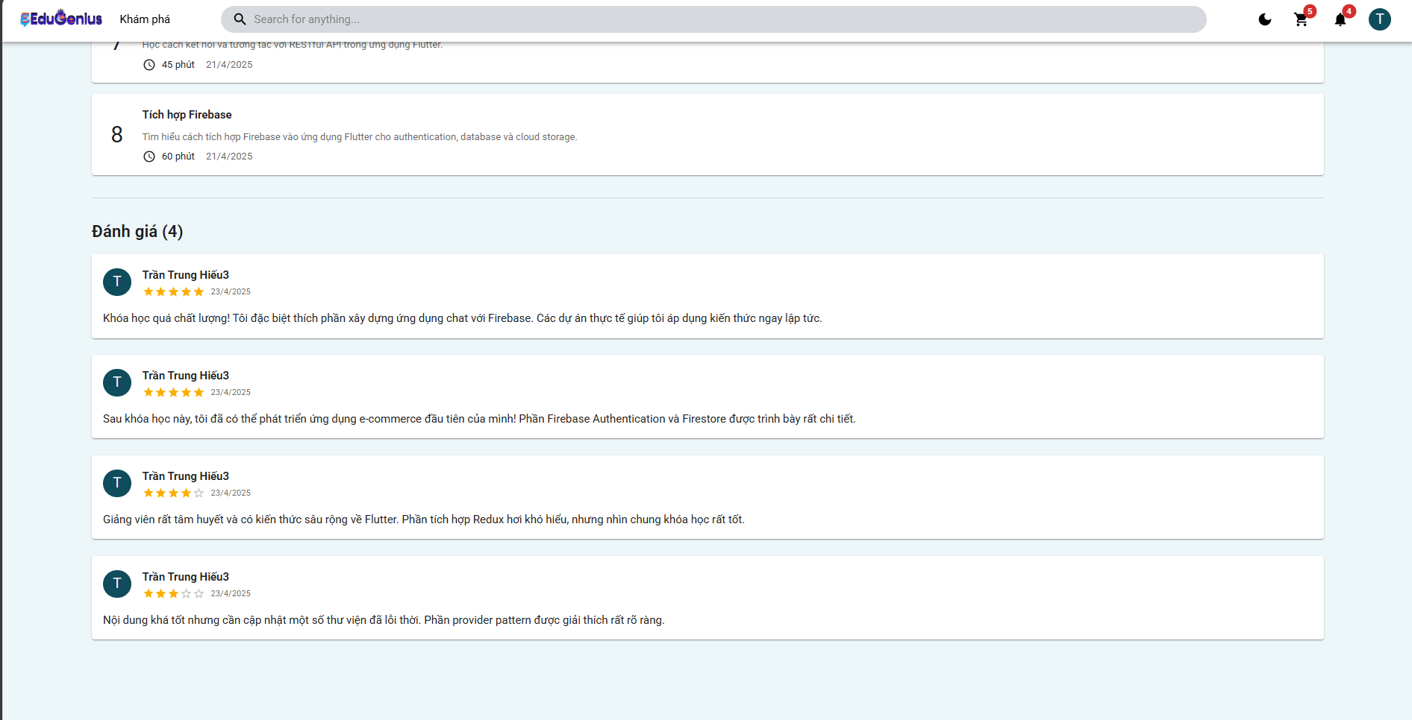
Test Case ID | Mô tả | Hành động | Điều kiện tiên quyết | Kết quả mong đợi | Kết quả thực tế | Kết quả |  |  |  | Kết quả |  |  | Chú thích
 |  |  |  |  |  | Vòng 1 |  |  |  | Vòng 2
 |  |  |  |  |  | Trạng thái | Ngày kiểm tra | Người kiểm tra |  | Trạng thái | Ngày kiểm tra | Người kiểm tra
GUI_SHOW Đánh giá
GUI-DG01 | Hiển thị danh sách đánh giá đúng định dạng | 1. Truy cập trang chi tiết khóa học2. Quan sát mục đánh giá | Khóa học có đánh giá | Mỗi đánh giá hiển thị: avatar, tên, số sao, ngày, nội dung | Mỗi đánh giá hiển thị: avatar, tên, số sao, ngày, nội dung | Passed | 2025-04-04 | Triết | Mỗi đánh giá hiển thị: avatar, tên, số sao, ngày, nội dung | Passed | 22/04/2025 | Triết
GUI-DG02 | Hiển thị tổng số lượng đánh giá | 1. Truy cập trang khóa học2. Quan sát tiêu đề "Đánh giá (X)" | Khóa học có đánh giá | Số trong ngoặc tròn đúng với số đánh giá thực tế | Số trong ngoặc tròn đúng với số đánh giá thực tế | Passed | 2025-04-04 | Triết | Số trong ngoặc tròn đúng với số đánh giá thực tế | Passed | 22/04/2025 | Triết
GUI-DG03 | Giao diện hiển thị số sao đầy đủ và đúng thứ tự | 1. Truy cập khóa học có nhiều mức sao2. Quan sát từng đánh giá | Khóa học có từ 1 đến 5 sao | Hiển thị đúng số sao tương ứng từng đánh giá | Hiển thị đúng số sao tương ứng từng đánh giá | Passed | 2025-04-04 | Triết | Hiển thị đúng số sao tương ứng từng đánh giá | Passed | 22/04/2025 | Triết
GUI-DG04 | Giao diện không bị vỡ khi có bình luận dài | 1. Truy cập bài học có đánh giá dài | Có bình luận dài | Nội dung hiển thị đầy đủ, không tràn hoặc lỗi bố cục | Nội dung hiển thị đầy đủ, không tràn hoặc lỗi bố cục | Passed | 2025-04-04 | Triết | Nội dung hiển thị đầy đủ, không tràn hoặc lỗi bố cục | Passed | 22/04/2025 | Triết
GUI-DG05 | Hiển thị đánh giá mới ngay sau khi tạo | 1. Gửi đánh giá mới2. Quay lại giao diện | Người dùng đã tạo đánh giá | Đánh giá mới hiển thị ngay trên danh sách | Đánh giá mới hiển thị ngay trên danh sách | Passed | 2025-04-04 | Triết | Đánh giá mới hiển thị ngay trên danh sách | Passed | 22/04/2025 | Triết
GUI-DG06 | Không hiển thị nút chỉnh sửa/xóa với người khác | 1. Quan sát đánh giá của người khác | Người dùng không phải tác giả | Không có nút sửa hoặc xóa | Có nút sửa và xóa bên phải hoặc dưới đánh giá | Passed | 2025-04-04 | Triết | Không có nút sửa hoặc xóa | Passed | 22/04/2025 | Triết
GUI-DG07 | Hiển thị thông báo khi tạo đánh giá thành công | 1. Nhập nội dung và chọn sao2. Nhấn Gửi | Người dùng đăng nhập | Hiển thị thông báo “Tạo đánh giá thành công” | Hiển thị thông báo “Tạo đánh giá thành công” | Passed | 2025-04-04 | Triết | Hiển thị thông báo “Tạo đánh giá thành công” | Passed | 22/04/2025 | Triết
FUNCTION_SHOW Đánh giá
FUNC_DG_01 | Lấy danh sách đánh giá theo courseId | 1. Gửi GET /reviews?courseId=xyz | courseId hợp lệ | Trả về danh sách đánh giá dạng mảng JSON | Trả về danh sách đánh giá dạng mảng JSON | Passed | 2025-04-04 | Triết | Trả về danh sách đánh giá dạng mảng JSON | Passed | 22/04/2025 | Triết
FUNC_DG_02 | Tạo đánh giá mới thành công | 1. Gửi POST với rating và comment | Người dùng đã đăng nhập | Trả về status 201 và nội dung đánh giá | Trả về status 201 và nội dung đánh giá | Passed | 2025-04-04 | Triết | Trả về status 201 và nội dung đánh giá | Passed | 22/04/2025 | Triết
FUNC_DG_03 | Không tạo đánh giá nếu thiếu rating | 1. Gửi POST không có rating | Người dùng đăng nhập | Trả về lỗi rating là bắt buộc | Trả về lỗi rating là bắt buộc | Passed | 2025-04-04 | Triết | Trả về lỗi rating là bắt buộc | Passed | 22/04/2025 | Triết
FUNC_DG_04 | Không tạo nếu người dùng không tồn tại | 1. Token hợp lệ nhưng user không có trong DB |  | Trả về lỗi 404 "Người dùng không tồn tại" | Trả về lỗi 404 "Người dùng không tồn tại" | Passed | 2025-04-04 | Triết | Trả về lỗi 404 "Người dùng không tồn tại" | Passed | 22/04/2025 | Triết
FUNC_DG_05 | Cập nhật đánh giá thành công | 1. Gửi PUT /reviews/:id với comment mới | Admin | Trả về đánh giá đã được cập nhật | Trả về đánh giá đã được cập nhật | Passed | 2025-04-04 | Triết | Trả về đánh giá đã được cập nhật | Passed | 22/04/2025 | Triết
FUNC_DG_06 | Không cập nhật đánh giá người khác | 1. Gửi PUT vào đánh giá không thuộc mình | Người dùng không phải tác giả | Trả về lỗi không có quyền | Trả về lỗi không có quyền | Passed | 2025-04-04 | Triết | Trả về lỗi không có quyền | Passed | 22/04/2025 | Triết
FUNC_DG_07 | Xóa đánh giá thành công | 1. Gửi DELETE /reviews/:id | Admin | Trả về status OK và thông báo "Xóa đánh giá thành công" | Trả về status OK và thông báo "Xóa đánh giá thành công" | Passed | 2025-04-04 | Triết | Trả về status OK và thông báo "Xóa đánh giá thành công" | Passed | 22/04/2025 | Triết
FUNC_DG_08 | Không xóa đánh giá của người khác | 1. Gửi DELETE vào đánh giá không thuộc mình | Người dùng không phải admin | Trả về lỗi không có quyền xóa | Trả về lỗi không có quyền xóa | Passed | 2025-04-04 | Triết | Trả về lỗi không có quyền xóa | Passed | 22/04/2025 | Triết
FUNC_DG_09 | Không tạo đánh giá nếu chưa đăng nhập | 1. Gửi POST không có Authorization | Không đăng nhập | Trả về lỗi 401 hoặc lỗi xác thực | Trả về lỗi 401 hoặc lỗi xác thực | Passed | 2025-04-04 | Triết | Trả về lỗi 401 hoặc lỗi xác thực | Passed | 22/04/2025 | Triết

Giỏ hàng
Project Name
Module Code | Giỏ hàng
 | Hoàn thành | Lỗi | Chưa kiểm tra | Bị chăn | Tổng số trường hợp thử nghiệm
Round 1
Round 2
 | 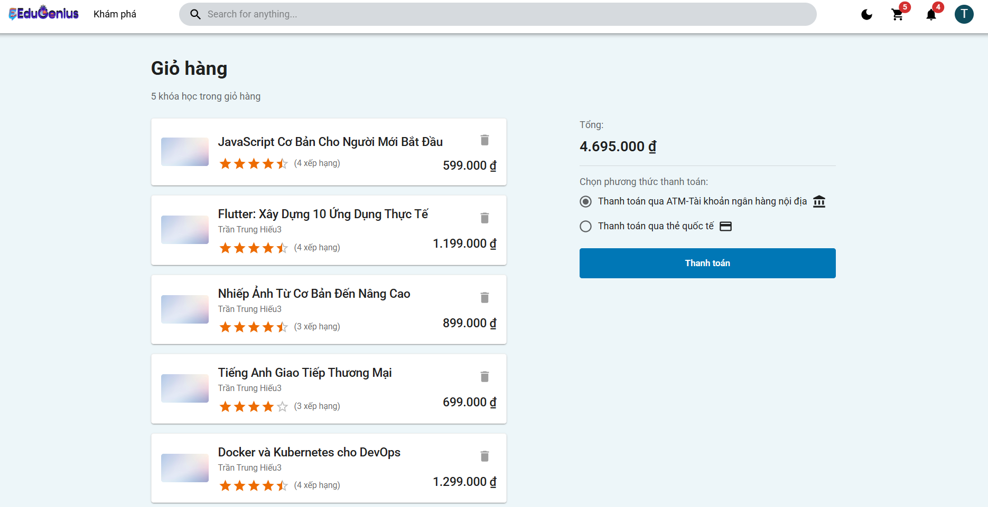
Test Case ID | Mô tả | Hành động | Điều kiện tiên quyết | Kết quả mong đợi | Kết quả thực tế | Kết quả |  |  | Kết quả |  |  | Chú thích
 |  |  |  |  |  | Vòng 1 |  |  | Vòng 2
 |  |  |  |  |  | Trạng thái | Ngày kiểm tra | Người kiểm tra | Trạng thái | Ngày kiểm tra | Người kiểm tra
GUI_SHOW Giỏ hàng
GUI-CART01 | Kiểm tra giỏ hàng có hiển thị đúng các khóa học | 1. Người dùng đăng nhập vào hệ thống. 2. Người dùng truy cập vào trang giỏ hàng. 3. Xem các khóa học trong giỏ hàng. | Người dùng đã đăng nhập và có khóa học trong giỏ hàng. | Giỏ hàng hiển thị đúng các khóa học đã thêm, bao gồm tên khóa học, giá và đánh giá. | Giỏ hàng hiển thị đúng các khóa học đã thêm, bao gồm tên khóa học, giá và đánh giá. | Passed | 2025-01-04 | Triết | Passed | 21/04/2025 | Triết
GUI-CART02 | Kiểm tra giỏ hàng khi không có khóa học | 1. Người dùng đăng nhập vào hệ thống. 2. Người dùng truy cập vào trang giỏ hàng. 3. Giỏ hàng không chứa khóa học nào. | Người dùng đã đăng nhập và không có khóa học trong giỏ hàng. | Hệ thống hiển thị thông báo "Giỏ hàng của bạn trống" và không có khóa học nào trong giỏ hàng. | Hệ thống hiển thị thông báo "Giỏ hàng của bạn trống" và không có khóa học nào trong giỏ hàng. | Passed | 2025-01-04 | Triết | Passed | 21/04/2025 | Triết
GUI-CART03 | Kiểm tra chức năng xóa khóa học khỏi giỏ hàng | 1. Người dùng đăng nhập vào hệ thống. 2. Người dùng truy cập vào trang giỏ hàng. 3. Người dùng nhấn vào nút xóa trên một khóa học. | Người dùng đã đăng nhập và có khóa học trong giỏ hàng. | Khóa học bị xóa khỏi giỏ hàng và giỏ hàng cập nhật lại số lượng khóa học còn lại. | Khóa học bị xóa khỏi giỏ hàng và giỏ hàng cập nhật lại số lượng khóa học còn lại. | Passed | 2025-01-04 | Triết | Passed | 21/04/2025 | Triết
GUI-CART04 | Kiểm tra thêm khóa học vào giỏ hàng | 1. Người dùng đăng nhập vào hệ thống. 2. Người dùng tìm kiếm khóa học từ trang chủ. 3. Người dùng nhấn vào nút "Thêm vào giỏ hàng". | Người dùng đã đăng nhập và khóa học tồn tại. | Khóa học được thêm vào giỏ hàng và giỏ hàng hiển thị đúng các khóa học đã thêm. | Khóa học được thêm vào giỏ hàng và giỏ hàng hiển thị đúng các khóa học đã thêm. | Passed | 2025-01-04 | Triết | Passed | 21/04/2025 | Triết
GUI-CART05 | Kiểm tra chức năng thanh toán giỏ hàng | 1. Người dùng đăng nhập vào hệ thống. 2. Người dùng truy cập vào trang giỏ hàng. 3. Người dùng chọn phương thức thanh toán và nhấn nút "Thanh toán". | Người dùng đã đăng nhập và có khóa học trong giỏ hàng. | Hệ thống hiển thị thông báo xác nhận thanh toán và thực hiện thanh toán thành công. | Hệ thống hiển thị thông báo xác nhận thanh toán và thực hiện thanh toán thành công. | Passed | 2025-01-04 | Triết | Passed | 21/04/2025 | Triết
GUI-CART06 | Kiểm tra giỏ hàng khi người dùng không đăng nhập | 1. Người dùng không đăng nhập và truy cập vào trang giỏ hàng. | Người dùng chưa đăng nhập vào hệ thống. | Hệ thống yêu cầu người dùng đăng nhập trước khi xem giỏ hàng. | Hệ thống yêu cầu người dùng đăng nhập trước khi xem giỏ hàng. | Passed | 2025-01-04 | Triết | Passed | 21/04/2025 | Triết
GUI-CART07 | Kiểm tra giỏ hàng với nhiều khóa học | 1. Người dùng đăng nhập vào hệ thống. 2. Người dùng thêm nhiều khóa học vào giỏ hàng. 3. Người dùng kiểm tra tổng số lượng khóa học trong giỏ hàng. | Người dùng đã đăng nhập và thêm nhiều khóa học vào giỏ hàng. | Hệ thống hiển thị đúng tổng số lượng khóa học trong giỏ hàng và cập nhật tổng giá trị. | Hệ thống hiển thị đúng tổng số lượng khóa học trong giỏ hàng và cập nhật tổng giá trị. | Passed | 2025-01-04 | Triết | Passed | 21/04/2025 | Triết
FUNCTION_SHOW Giỏ hàng
FUN-CART01 | Lấy giỏ hàng của người dùng (Thành công) | 1. Người dùng gửi yêu cầu GET đến endpoint /cart. 2. Cung cấp email hợp lệ của người dùng đã đăng nhập. | Người dùng đã đăng nhập vào hệ thống và có quyền truy cập vào giỏ hàng. | Hệ thống trả về mã trạng thái 200 OK và giỏ hàng của người dùng. | Hệ thống trả về mã trạng thái 200 OK và giỏ hàng của người dùng. | Passed | 2025-01-04 | Triết | Passed | 21/04/2025 | Triết
FUN-CART02 | Người dùng không tồn tại khi lấy giỏ hàng | 1. Người dùng gửi yêu cầu GET đến endpoint /cart. 2. Cung cấp email của người dùng không tồn tại trong cơ sở dữ liệu. | Người dùng cung cấp email không tồn tại trong hệ thống. | Hệ thống trả về mã trạng thái 404 Not Found và thông báo "Người dùng không tồn tại". | Hệ thống trả về mã trạng thái 404 Not Found và thông báo "Người dùng không tồn tại". | Passed | 2025-01-04 | Triết | Passed | 21/04/2025 | Triết
FUN-CART03 | Thêm khóa học vào giỏ hàng (Thành công) | 1. Người dùng gửi yêu cầu POST đến endpoint /cart. 2. Cung cấp courseId của khóa học. 3. Thêm khóa học vào giỏ hàng của người dùng. | Người dùng đã đăng nhập vào hệ thống và khóa học tồn tại. | Hệ thống trả về mã trạng thái 201 Created và thông báo "Đã thêm khoá học vào giỏ hàng thành công". | Hệ thống trả về mã trạng thái 201 Created và thông báo "Đã thêm khoá học vào giỏ hàng thành công". | Passed | 2025-01-04 | Triết | Passed | 21/04/2025 | Triết
FUN-CART04 | Thêm khóa học vào giỏ hàng khi người dùng không tồn tại | 1. Người dùng gửi yêu cầu POST đến endpoint /cart. 2. Cung cấp email của người dùng không tồn tại trong cơ sở dữ liệu. 3. Cung cấp courseId. | Người dùng cung cấp email không tồn tại trong hệ thống. | Hệ thống trả về mã trạng thái 404 Not Found và thông báo "Người dùng không tồn tại". | Hệ thống trả về mã trạng thái 404 Not Found và thông báo "Người dùng không tồn tại". | Passed | 2025-01-04 | Triết | Passed | 21/04/2025 | Triết
FUN-CART05 | Xóa khóa học khỏi giỏ hàng (Thành công) | 1. Người dùng gửi yêu cầu DELETE đến endpoint /cart/:courseId. 2. Cung cấp courseId của khóa học cần xóa. | Người dùng đã đăng nhập vào hệ thống và khóa học đã có trong giỏ hàng. | Hệ thống trả về mã trạng thái 200 OK và thông báo "Khoá học đã được xóa khỏi giỏ hàng thành công". | Hệ thống trả về mã trạng thái 200 OK và thông báo "Khoá học đã được xóa khỏi giỏ hàng thành công". | Passed | 2025-01-04 | Triết | Passed | 21/04/2025 | Triết
FUN-CART06 | Xóa khóa học khỏi giỏ hàng khi khóa học không có trong giỏ hàng | 1. Người dùng gửi yêu cầu DELETE đến endpoint /cart/:courseId. 2. Cung cấp courseId của khóa học không có trong giỏ hàng. | Người dùng đã đăng nhập vào hệ thống nhưng khóa học không có trong giỏ hàng. | Hệ thống trả về mã trạng thái 404 Not Found và thông báo "Không tìm thấy khoá học trong giỏ hàng". | Hệ thống trả về mã trạng thái 404 Not Found và thông báo "Không tìm thấy khoá học trong giỏ hàng". | Passed | 2025-01-04 | Triết | Passed | 21/04/2025 | Triết
FUN-CART07 | Thêm nhiều khóa học vào giỏ hàng (Thành công) | 1. Người dùng gửi yêu cầu POST đến endpoint /cart/multiple. 2. Cung cấp một danh sách các courseIds. | Người dùng đã đăng nhập vào hệ thống và các khóa học tồn tại. | Hệ thống trả về mã trạng thái 201 Created và thông báo "Đã thêm khoá học vào giỏ hàng thành công". | Hệ thống trả về mã trạng thái 201 Created và thông báo "Đã thêm khoá học vào giỏ hàng thành công". | Passed | 2025-01-04 | Triết | Passed | 21/04/2025 | Triết

Tìm Kiếm
Project Name
Module Code | Tìm Kiếm
 | Hoàn thành | Lỗi | Chưa kiểm tra | Bị chăn | Tổng số trường hợp thử nghiệm
Round 1 | 10 | 1 | 0 | 0 | 11
Round 2 | 11 | 0 | 0 | 0 | 11
 |  |  |  | 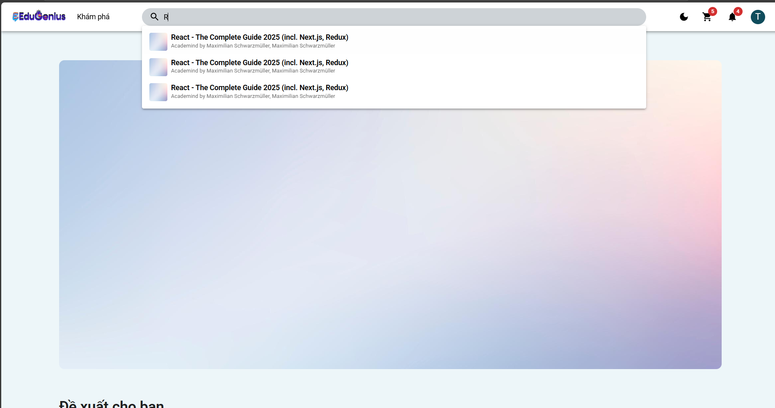
Test Case ID | Mô tả | Hành động | Điều kiện tiên quyết | Kết quả mong đợi | Kết quả thực tế | Kết quả |  |  | Kết quả |  |  | Chú thích
 |  |  |  |  |  | Vòng 1 |  |  | Vòng 2
 |  |  |  |  |  | Trạng thái | Ngày kiểm tra | Người kiểm tra | Trạng thái | Ngày kiểm tra | Người kiểm tra
GUI_SHOW Tìm Kiếm
GUI-TK01 | Kiểm tra hiển thị thanh tìm kiếm | 1. Mở app Udemy2. Quan sát đầu trang chính | Đã đăng nhập hoặc không đăng nhập | Thanh tìm kiếm hiển thị ở đầu trang, dễ thấy | Thanh tìm kiếm hiển thị ở đầu trang, dễ thấy | Passed | 2025-05-04 | Triết | Passed | 23/04/2025 | Triết
GUI-TK02 | Kiểm tra nút tìm kiếm hoạt động | 1. Nhập nội dung vào ô tìm kiếm2. Nhấn nút tìm kính lúp | Không yêu cầu | Nút hoạt động, chuyển hướng đến trang kết quả tìm kiếm | Nút hoạt động, chuyển hướng đến trang kết quả tìm kiếm | Passed | 2025-05-04 | Triết | Passed | 23/04/2025 | Triết
GUI-TK03 | Kiểm tra placeholder trong ô tìm kiếm | 1. Quan sát nội dung trong ô tìm kiếm khi chưa nhập | Không yêu cầu | Hiển thị “Tìm kiếm khóa học bất kỳ…” hoặc nội dung tương tự | Hiển thị “Tìm kiếm khóa học bất kỳ…” hoặc nội dung tương tự | Passed | 2025-05-04 | Triết | Passed | 23/04/2025 | Triết
FUNCTION_SHOW Tìm Kiếm
FUNC_TK_01 | Tìm kiếm với từ khóa hợp lệ | 1. Nhập “Python” vào ô tìm kiếm2. Nhấn nút tìm kiếm | Có khóa học tên liên quan | Hiển thị danh sách khóa học liên quan đến “Python” | Hiển thị danh sách khóa học liên quan đến “Python” | Passed | 2025-05-04 | Triết | Passed | 23/04/2025 | Triết
FUNC_TK_02 | Tìm kiếm với từ khóa không tồn tại | 1. Nhập “abcxyz123” vào ô tìm kiếm2. Nhấn tìm kiếm | Không có khóa học liên quan | Hiển thị thông báo “Không tìm thấy kết quả phù hợp” | Hiển thị thông báo “Không tìm thấy kết quả phù hợp” | Passed | 2025-05-04 | Triết | Passed | 23/04/2025 | Triết
FUNC_TK_03 | Tìm kiếm với ký tự đặc biệt | 1. Nhập “@@@!!!” vào ô tìm kiếm2. Nhấn tìm | Không yêu cầu | Hệ thống không lỗi, có thể trả về không có kết quả hoặc thông báo phù hợp | Hệ thống không lỗi, có thể trả về không có kết quả hoặc thông báo phù hợp | Passed | 2025-05-04 | Triết | Passed | 23/04/2025 | Triết
FUNC_TK_04 | Tìm kiếm với từ khóa viết hoa | 1. Nhập “JAVASCRIPT” vào ô tìm kiếm2. Nhấn tìm | Có khóa học liên quan | Kết quả không phân biệt hoa thường, hiển thị đúng | Kết quả không phân biệt hoa thường, hiển thị đúng | Passed | 2025-05-04 | Triết | Passed | 23/04/2025 | Triết
FUNC_TK_05 | Tìm kiếm với từ khóa rỗng | 1. Để trống ô tìm kiếm2. Nhấn tìm | Không yêu cầu | Hiển thị cảnh báo “Vui lòng nhập từ khóa tìm kiếm” | Hiển thị cảnh báo “Vui lòng nhập từ khóa tìm kiếm” | Passed | 2025-05-04 | Triết | Passed | 23/04/2025 | Triết
FUNC_TK_06 | Gợi ý khi đang nhập từ khóa | 1. Nhập “Desi” vào ô tìm kiếm | Không yêu cầu | Hiển thị danh sách gợi ý như “Design”, “Design Thinking”, … | Hiển thị danh sách gợi ý như “Design”, “Design Thinking”, … | Passed | 2025-05-04 | Triết | Passed | 23/04/2025 | Triết
FUNC_TK_07 | Tìm kiếm với từ khóa dài | 1. Nhập đoạn văn dài 200+ ký tự2. Nhấn tìm | Không yêu cầu | Hệ thống hoạt động bình thường, không treo hoặc lỗi | Bị treo | Failed | 2025-05-04 | Triết | Passed | 23/04/2025 | Triết
FUNC_TK_08 | Lưu lại lịch sử tìm kiếm gần đây | 1. Tìm kiếm một số từ khóa liên tục2. Nhấn lại vào ô tìm kiếm | Không yêu cầu | Hiển thị danh sách từ khóa đã tìm gần đây | Hiển thị danh sách từ khóa đã tìm gần đây | Passed | 2025-05-04 | Triết | Passed | 23/04/2025 | Triết

Thông báo
Project Name
Module Code | Thông báo
 | Hoàn thành | Lỗi | Chưa kiểm tra | Bị chăn | Tổng số trường hợp thử nghiệm
Round 1 | 17 | 1 | 0 | 0 | 18
Round 2 | 18 | 0 |  | 0 | 18
 | 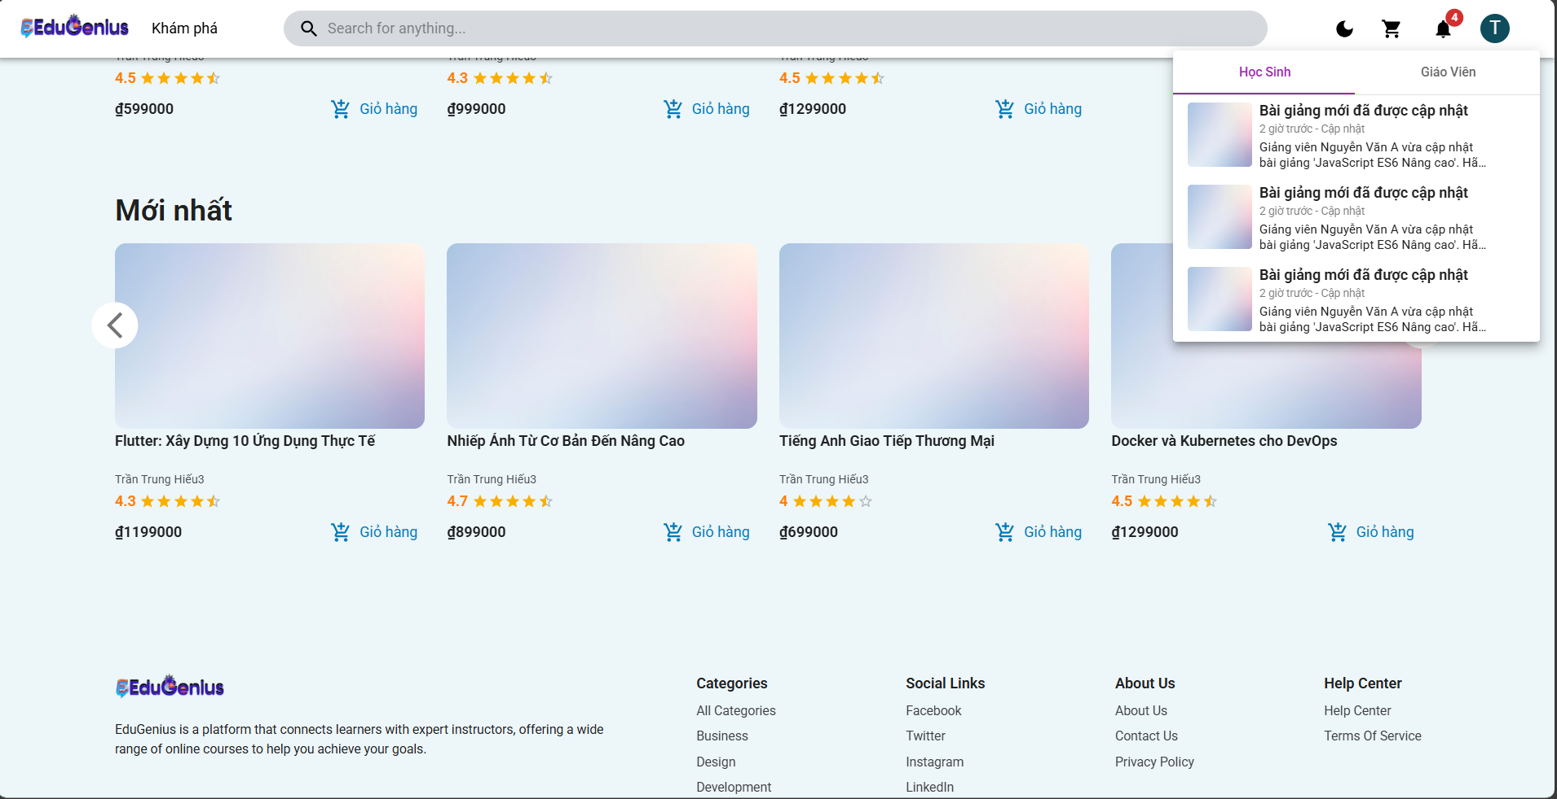
Test Case ID | Mô tả | Hành động | Điều kiện tiên quyết | Kết quả mong đợi | Kết quả thực tế | Kết quả |  |  | Kết quả |  |  | Chú thích
 |  |  |  |  |  | Vòng 1 |  |  | Vòng 2
 |  |  |  |  |  | Trạng thái | Ngày kiểm tra | Người kiểm tra | Trạng thái | Ngày kiểm tra | Người kiểm tra
GUI_SHOW Thông báo
GUI-TB01 | Kiểm tra hiển thị biểu tượng thông báo | 1. Mở trang web. 2. Quan sát biểu tượng thông báo ở góc phải màn hình. | Người dùng đã đăng nhập. | Biểu tượng thông báo được hiển thị rõ ràng, đúng vị trí. | Biểu tượng thông báo được hiển thị rõ ràng, đúng vị trí. | Passed | 31/03/2025 | Triết | Passed | 21/04/2025
GUI-TB02 | Kiểm tra số lượng thông báo chưa đọc | 1. Kiểm tra số hiển thị trên biểu tượng thông báo. | Có ít nhất 1 thông báo chưa đọc. | Số lượng thông báo chưa đọc hiển thị chính xác. | Số lượng thông báo chưa đọc hiển thị chính xác. | Passed | 31/03/2025 | Triết | Passed | 21/04/2025
GUI-TB03 | Kiểm tra danh sách thông báo hiển thị | 1. Click vào biểu tượng thông báo. | Có ít nhất 1 thông báo trong danh sách. | Danh sách thông báo hiển thị đầy đủ và rõ ràng. | Danh sách thông báo hiển thị bị chồng lấn | Failed | 31/03/2025 | Triết | Passed | 21/04/2025
GUI-TB04 | Kiểm tra thông báo có hình ảnh minh họa | 1. Mở danh sách thông báo. | Một số thông báo có ảnh minh họa. | Hình ảnh minh họa được hiển thị đúng kích thước và không bị lỗi. | Hình ảnh minh họa được hiển thị đúng kích thước và không bị lỗi. | Passed | 31/03/2025 | Triết | Passed | 21/04/2025
GUI-TB05 | Kiểm tra căn chỉnh nội dung thông báo | 1. Quan sát nội dung thông báo (tiêu đề và mô tả). | Danh sách thông báo có nội dung dài. | Nội dung thông báo được căn chỉnh gọn gàng, không bị tràn hoặc lệch vị trí. | Nội dung thông báo được căn chỉnh gọn gàng, không bị tràn hoặc lệch vị trí. | Passed | 31/03/2025 | Triết | Passed | 21/04/2025
GUI-TB06 | Kiểm tra cuộn danh sách thông báo | 1. Mở danh sách thông báo. 2. Cuộn lên/xuống danh sách. | Có trên 5 thông báo trong danh sách. | Danh sách thông báo cuộn mượt mà, không bị giật lag. | Danh sách thông báo cuộn mượt mà, không bị giật lag. | Passed | 31/03/2025 | Triết | Passed | 21/04/2025
GUI-TB07 | Kiểm tra thông báo không có nội dung | 1. Mở danh sách thông báo. | Không có thông báo. | Hiển thị thông báo "Không có thông báo nào" khi danh sách trống. | Hiển thị thông báo "Không có thông báo nào" khi danh sách trống. | Passed | 31/03/2025 | Triết | Passed | 21/04/2025
GUI-TB08 | Kiểm tra thời gian hiển thị thông báo | 1. Quan sát thời gian hiển thị thông báo trong danh sách. | Thời gian đã lưu trong hệ thống. | Thời gian hiển thị đúng định dạng và cập nhật chính xác (VD: "2 giờ trước"). | Thời gian hiển thị đúng định dạng và cập nhật chính xác (VD: "2 giờ trước"). | Passed | 31/03/2025 | Triết | Passed | 21/04/2025
GUI-TB09 | Kiểm tra trạng thái thông báo đã đọc/chưa đọc | 1. Quan sát thông báo trong danh sách. | Có thông báo đã đọc và chưa đọc. | Thông báo chưa đọc có dấu hiệu nổi bật cố số thông báo tín, thông báo đã đọc không nổi bật. | Thông báo chưa đọc có dấu hiệu nổi bật cố số thông báo tín, thông báo đã đọc không nổi bật. | Passed | 31/03/2025 | Triết | Passed | 21/04/2025
GUI-TB10 | Kiểm tra nút chuyển đổi giữa tab thông báo học sinh và giáo viên | 1. Click vào tab "Học sinh". 2. Click vào tab "Giáo viên". | Có cả hai tab "Học sinh" và "Giáo viên". | Chuyển đổi tab mượt mà, hiển thị đúng danh sách thông báo của từng đối tượng. | Chuyển đổi tab mượt mà, hiển thị đúng danh sách thông báo của từng đối tượng. | Passed | 31/03/2025 | Triết | Passed | 21/04/2025
FUNCTION_SHOW Thông báo
FUN-NOT01 | Lấy tất cả thông báo của người dùng (Thành công) | 1. Người dùng gửi yêu cầu GET đến endpoint /notifications. 2. Cung cấp email hợp lệ của người dùng đã đăng nhập. | Người dùng đã đăng nhập vào hệ thống và có quyền truy cập vào thông báo. | Hệ thống trả về mã trạng thái 200 OK và danh sách thông báo của người dùng. | Hệ thống trả về mã trạng thái 200 OK và danh sách thông báo của người dùng. | Passed | 31/03/2025 | Triết | Passed | 21/04/2025
FUN-NOT02 | Người dùng không tồn tại khi lấy thông báo | 1. Người dùng gửi yêu cầu GET đến endpoint /notifications. 2. Cung cấp email của người dùng không tồn tại trong cơ sở dữ liệu. | Người dùng cung cấp email không tồn tại trong hệ thống. | Hệ thống trả về mã trạng thái 404 Not Found và thông báo "Người dùng không tồn tại". | Hệ thống trả về mã trạng thái 404 Not Found và thông báo "Người dùng không tồn tại". | Passed | 31/03/2025 | Triết | Passed | 21/04/2025
FUN-NOT03 | Tạo thông báo thành công | 1. Người dùng gửi yêu cầu POST đến endpoint /notifications. 2. Cung cấp các tham số title, message, referenceUrl. | Người dùng đã đăng nhập vào hệ thống và có quyền tạo thông báo. | Hệ thống trả về mã trạng thái 201 Created và thông báo "Tạo thông báo thành công". | Hệ thống trả về mã trạng thái 201 Created và thông báo "Tạo thông báo thành công". | Passed | 31/03/2025 | Triết | Passed | 21/04/2025
FUN-NOT04 | Tạo thông báo khi người dùng không tồn tại | 1. Người dùng gửi yêu cầu POST đến endpoint /notifications. 2. Cung cấp email của người dùng không tồn tại trong cơ sở dữ liệu. 3. Cung cấp các tham số title, message, referenceUrl. | Người dùng cung cấp email không tồn tại trong hệ thống. | Hệ thống trả về mã trạng thái 404 Not Found và thông báo "Người dùng không tồn tại". | Hệ thống trả về mã trạng thái 404 Not Found và thông báo "Người dùng không tồn tại". | Passed | 31/03/2025 | Triết | Passed | 21/04/2025
FUN-NOT05 | Xóa thông báo thành công | 1. Người dùng gửi yêu cầu DELETE đến endpoint /notifications/:id. 2. Cung cấp id của thông báo muốn xóa. | Người dùng đã đăng nhập vào hệ thống và thông báo tồn tại. | Hệ thống trả về mã trạng thái 200 OK và thông báo "Xóa thông báo thành công". | Hệ thống trả về mã trạng thái 200 OK và thông báo "Xóa thông báo thành công". | Passed | 31/03/2025 | Triết | Passed | 21/04/2025
FUN-NOT06 | Xóa thông báo khi người dùng không tồn tại | 1. Người dùng gửi yêu cầu DELETE đến endpoint /notifications/:id. 2. Cung cấp email của người dùng không tồn tại trong cơ sở dữ liệu. | Người dùng cung cấp email không tồn tại trong hệ thống. | Hệ thống trả về mã trạng thái 404 Not Found và thông báo "Người dùng không tồn tại". | Hệ thống trả về mã trạng thái 404 Not Found và thông báo "Người dùng không tồn tại". | Passed | 31/03/2025 | Triết | Passed | 21/04/2025
FUN-NOT07 | Cập nhật thông báo thành công | 1. Người dùng gửi yêu cầu PUT đến endpoint /notifications/:id. 2. Cung cấp id, title, message, referenceUrl. | Người dùng đã đăng nhập vào hệ thống và thông báo tồn tại. | Hệ thống trả về mã trạng thái 200 OK và thông báo "Cập nhật thông báo thành công". | Hệ thống trả về mã trạng thái 200 OK và thông báo "Cập nhật thông báo thành công". | Passed | 31/03/2025 | Triết | Passed | 21/04/2025
FUN-NOT08 | Cập nhật thông báo khi người dùng không tồn tại | 1. Người dùng gửi yêu cầu PUT đến endpoint /notifications/:id. 2. Cung cấp email của người dùng không tồn tại trong cơ sở dữ liệu. 3. Cung cấp các tham số title, message, referenceUrl. | Người dùng cung cấp email không tồn tại trong hệ thống. | Hệ thống trả về mã trạng thái 404 Not Found và thông báo "Người dùng không tồn tại". | Hệ thống trả về mã trạng thái 404 Not Found và thông báo "Người dùng không tồn tại". | Passed | 31/03/2025 | Triết | Passed | 21/04/2025

